megamolbart
SMILES | Structure | Grade (0-5)
N#Cc1ccc(-c2ccc(C#N)cn2)cc1 | 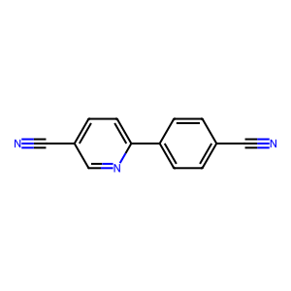 | 3
N#Cc1ccc(-c2ccc(-c3ccc(C#N)cc3)cc2)cc1 | 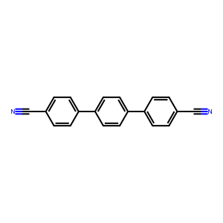 | 2
N#Cc1c(F)c(F)c(F)c(C#N)c1F | 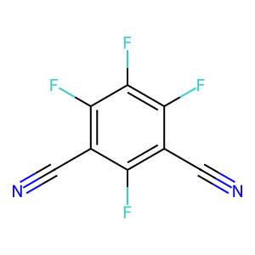 | 3
N#Cc1cc(C#N)cc(C#N)c1 | 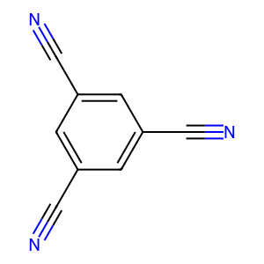 | 4
N#Cc1cc(C#N)nc(C#N)n1 | 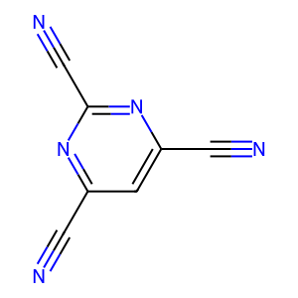 | 3
N#Cc1ccc(-c2ccc(C#N)cn2)nc1 | 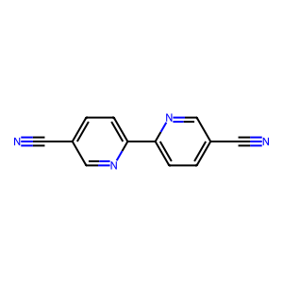 | 3
N#Cc1c(F)c(Cl)c(F)c(C#N)c1F | 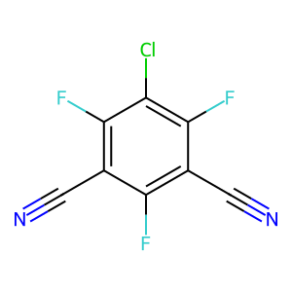 | 3
N#Cc1c(F)c(N)c(F)c(C#N)c1F | 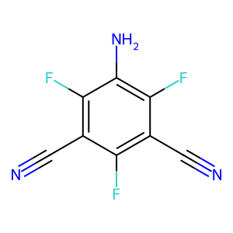 | 2
N#CC1=CC=C(c2ccc(C#N)cc2)NN1 | 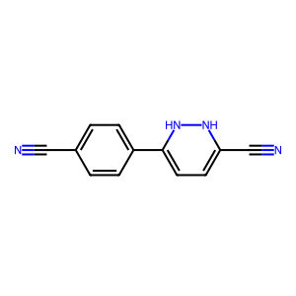 | 3
N#Cc1cccc(C#N)c1 | 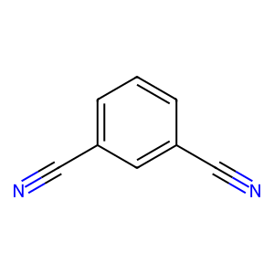 | 3
N#Cc1ccc(-c2ccc(C#N)nn2)nc1 | 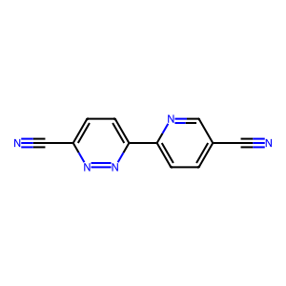 | 3
N#Cc1ccc(-c2cc(C#N)ccn2)cc1 | 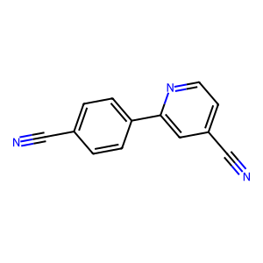 | 3
N#Cc1ccc(-c2ccnc(C#N)c2)nc1 | 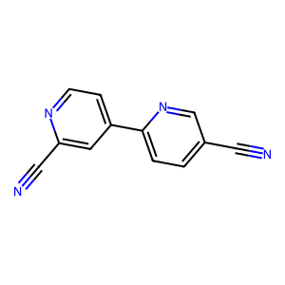 | 3
N#CC1=CC=C(c2cccc(C#N)c2)NC1 | 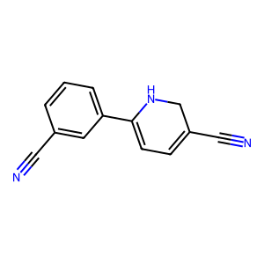 | 3
N#Cc1ccc(-c2cc(C#N)ccn2)nc1 | 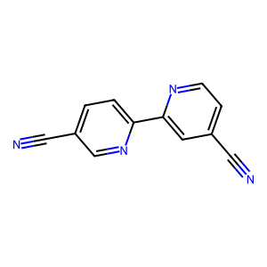 | 3
N#Cc1cc(C#N)nc(C#N)c1 | 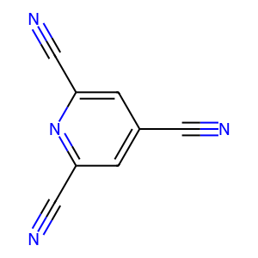 | 4
N#Cc1cccc(C#N)n1 | 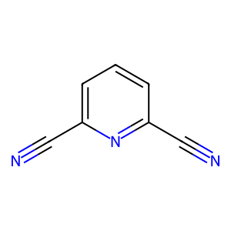 | 3
N#Cc1ccc(-c2cccc(C#N)c2)nc1 | 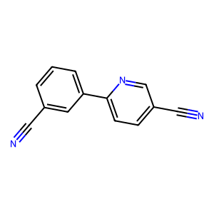 | 3
N#Cc1ccc(C#N)nc1 | 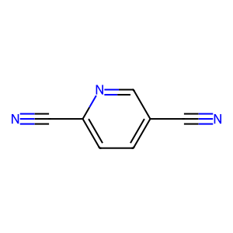 | 3
N#Cc1c(F)c(C#N)c(F)c(C#N)c1F | 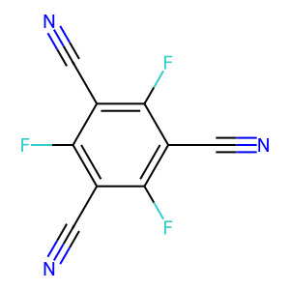 | 4
N#Cc1c2ccccccc2c(C#N)c2ccccccc12 | 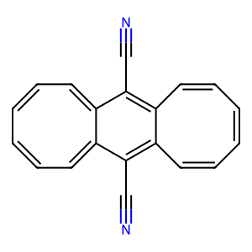 | 2
N#CC1=CC=C(c2cccc(C#N)c2)CC1 | 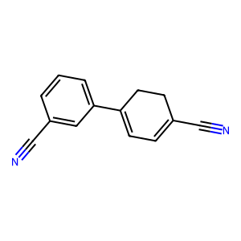 | 1
N#CC=C/C=C/C=C/C#N | 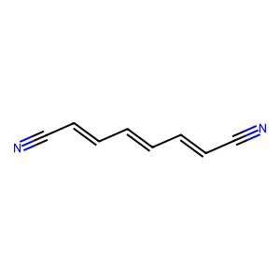 | 2
N#Cc1c(F)c(F)c(C#N)c(F)c1F | 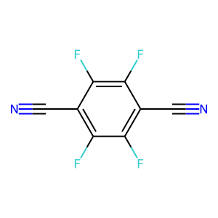 | 3
N#Cc1ccc(-c2cccc(C#N)n2)nc1 | 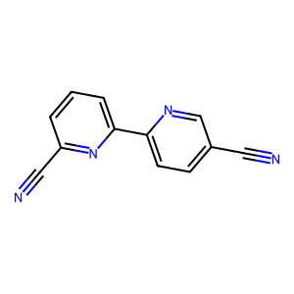 | 3
N#Cc1ccc(-c2cncc(C#N)c2)nc1 | 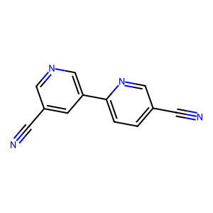 | 3
N#Cc1ccnc(C#N)n1 | 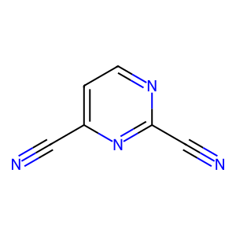 | 4
N#CC#CC#CC#C/C=C\C#N | 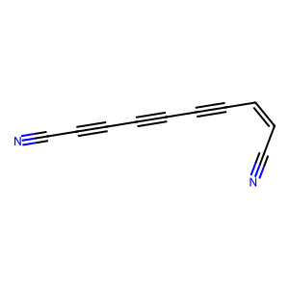 | 2
N#Cc1ccc(C#N)cc1 | 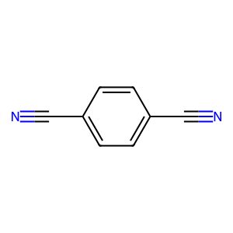 | 3
Cc1c(F)c(C#N)c(F)c(C#N)c1F | 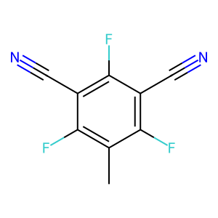 | 2
N#Cc1ccc(-c2cccc(C#N)n2)cc1 | 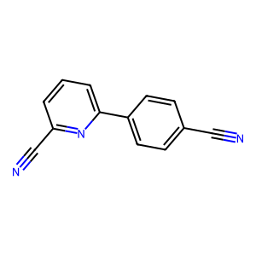 | 3
N#C/C=C\C=C\C#N | 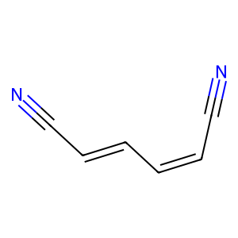 | 3
N#Cc1ccc(-c2ccc(C#N)cc2)cc1 | 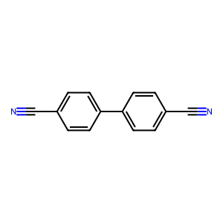 | 3
N#CC#C/C=C/C#N | 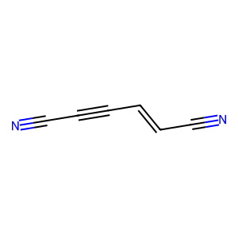 | 3

molmim
SMILES | Structure | Grade (0-5)
N#Cc1c([O])c(F)c(C#N)c(F)c1F | 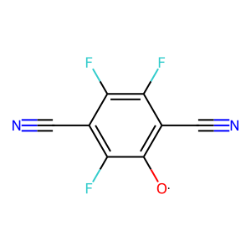 | 0
N#Cc1ccc(-c2ccc(C#N)cn2)cc1 |  | 3
N#Cc1cccc(C#N)c1C=O | 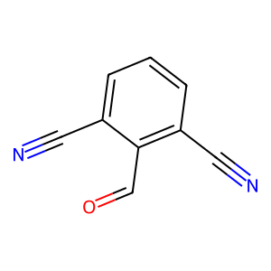 | 3
N#Cc1c2ccccc2c(C#N)c2ccccc12 | 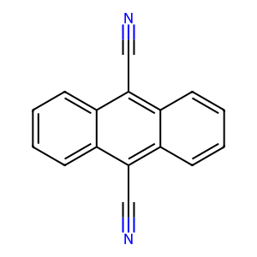 | 3
N#Cc1c(F)c(F)c(C#N)c(I)c1F | 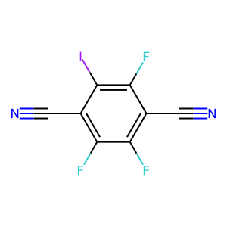 | 0
N#Cc1ccc(C#N)c(Br)c1 | 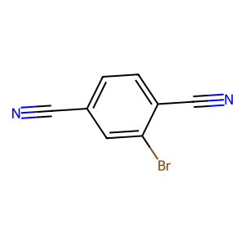 | 3
N#Cc1ccnc(C#N)n1 |  | 4
N#CC1=CC=C(c2ccc(C#N)cn2)CC1 | 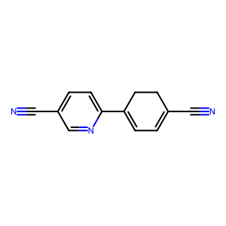 | 1
N#Cc1cccc(C#N)c1F | 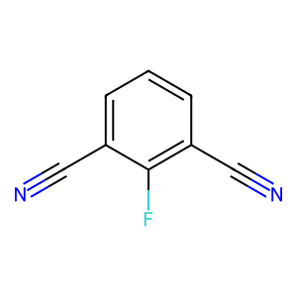 | 3
N#Cc1ccc(C#N)c(Cl)c1 | 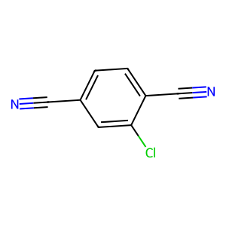 | 3
N#Cc1ccc(C#N)nc1 |  | 3
N#Cc1ccc(-c2ccc(C#N)nn2)cc1 | 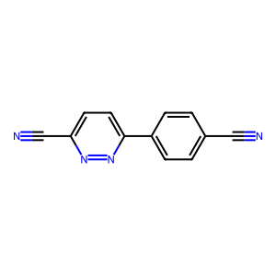 | 3
N#Cc1cccc(C#N)c1 |  | 3
N#Cc1cccc(C#N)c1N | 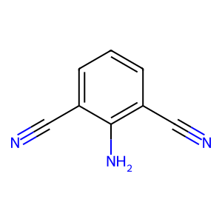 | 3
N#CC1=CC=C(C#N)C(=O)C1 | 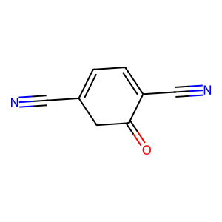 | 3

reinvent
SMILES | Structure | Grade (0-5)
N#Cc1ccc(-c2ccc(C#N)cn2)cc1 |  | 4
N#Cc1ccc(-c2ccnc(C#N)n2)cn1 | 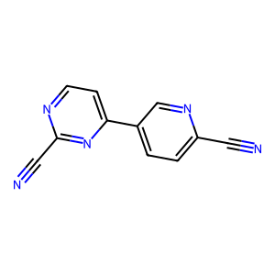 | 1
N#Cc1ccc(-c2nc(=N)nc(-c3ccc(C#N)cn3)[nH]2)cc1 | 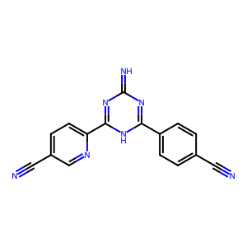 | 1
N#Cc1cc(F)c(C#N)cc1F | 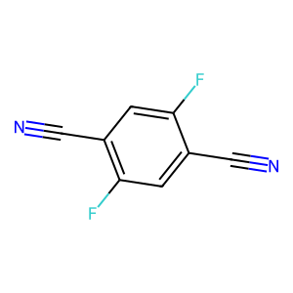 | 3
C=Cc1cc(-c2ccc(C#N)cc2)nc(-c2ccc(C#N)cc2)n1 | 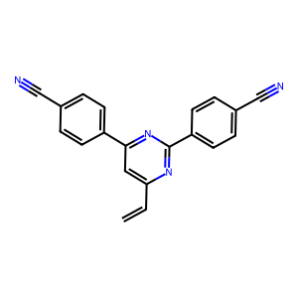 | 3
N#Cc1ccc(-c2c(C#N)cnc3cc(C#N)ccc23)cc1 | 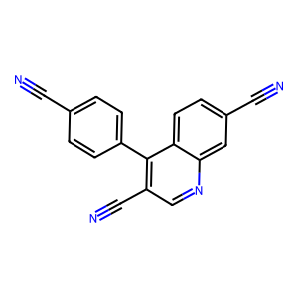 | 1
N#Cc1ccc(C#Cc2ccc(C#N)cc2)cc1 |  | 4
N#Cc1ccc(-c2ccc(-c3ccc(C#N)cn3)nc2)nc1 |  | 4
N#Cc1ccc(C#N)c(Cl)c1 |  | 3
N#CC(C#N)=c1ccc(=C(C#N)C#N)cc1 |  | 4
N#Cc1ccc(-c2cc(=O)nc(-c3ccc(C#N)cc3)[nH]2)cc1 |  | 1
N#Cc1ccc(-c2ccc(C#N)cn2)nc1 |  | 4
N#Cc1cccc(-c2cncc(C#N)n2)c1 |  | 3
N#Cc1ccc(-c2cc(C#N)nc(-c3ccc(C#N)cc3)n2)cc1 |  | 5
N#Cc1c(Cl)c(Cl)c(C#N)c(Cl)c1Cl |  | 3
N#Cc1ccc(-c2cc(-c3cccc(C#N)n3)nc(-c3ccc(C#N)cc3)n2)cc1 |  | 2
N#Cc1ccc(-c2cc(-c3ccc(C=O)cc3)nc(-c3ccc(C#N)cc3)n2)cc1 |  | 2
N#Cc1cncc(C#N)n1 |  | 2
N#Cc1ccc(-n2[nH]c(=O)c3cc4c(=O)[nH]n(-c5ccc(C#N)cc5)c(=O)c4cc3c2=O)cc1 |  | 1
N#Cc1ccc2c(=O)c3ccc(C#N)cc3sc2c1 |  | 1
N#Cc1ccc(-c2cc(-c3ccc(C#N)cn3)ncn2)cc1 |  | 2
N#Cc1ccc(-c2nc(-c3ccc(C#N)cc3)nc(-c3ccc(C#N)c(Cl)c3)n2)cc1 |  | 4
N#Cc1ccc(-c2ccc(-c3cccc(C#N)c3)nc2)nc1 |  | 1
N#Cc1ccc(-c2ccnc(C#N)c2)nc1 |  | 1
N#Cc1ccc(-c2cc(C#N)nc(-c3ccccc3)n2)cc1 |  | 1
N#Cc1cc(Cl)c(C#N)cn1 |  | 3
N#Cc1ccc(-c2cc(-c3ccc(C#N)nc3)nc(-c3ccc(C=O)cc3)n2)cc1 |  | 2
N#Cc1ccc(-c2ccnc(-c3ccc(C#N)cc3)n2)cc1 |  | 2
N#Cc1cccc(-c2cccc(C#N)n2)n1 |  | 3
N#Cc1ccc(-c2c(C#N)ccc3ccccc23)cc1 |  | 1
N#Cc1ccc2[nH]c(-c3ccc(-c4nc5cc(C#N)ccc5[nH]4)cc3)nc2c1 |  | 2
N#Cc1ccc(-c2c(C#N)c(Sc3ncccn3)c(C#N)c(-c3ccc(C#N)cc3)c2C#N)cc1 |  | 2
N#Cc1ccc(-c2ccnc(C#N)n2)nc1 |  | 2
C#Cc1ccc(C#N)cc1C#N |  | 2
N#Cc1ccc(-c2cn3nc(-c4ccc(C#N)cc4)sc3n2)cc1 |  | 5
N#Cc1ccc(-c2ccc(C#N)nn2)cc1 |  | 5
C#Cc1cc(C#N)c(F)c(C#N)c1F |  | 1
N#Cc1c(F)c(F)c(Cl)c(C#N)c1F |  | 1
N#Cc1cc(C#N)c2ccc(-c3cccc(C#N)n3)cc2c1 |  | 3
C#Cc1ccc(-c2cc(-c3ccc(C#N)cc3)nc(-c3ccc(C#N)cc3)n2)cc1 |  | 2
N#Cc1ccc(-c2cc(C#N)cc(-c3ccc(C#N)cc3)c2)cc1 |  | 4
C#Cc1[nH]c(=N)c(C#N)cc1C#N |  | 2
N#Cc1ccc(-c2cnc(C#N)cn2)cc1 |  | 4
N#Cc1c(F)c(F)c(C#N)c(Cl)c1Cl |  | 2
N#Cc1ccc(-c2ccc(-c3cccc(C#N)n3)nc2)nc1 |  | 2
N#Cc1ccc(-c2ccc(C#N)cc2)cc1 |  | 4
N#Cc1ccc2c(c1)[n+]([O-])c1ccc(C#N)cc1[n+]2[O-] |  | 4
Cc1cc(C#N)cc(C#N)c1 |  | 2
N#Cc1c(Cl)c(C#N)c(Cl)c(C#N)c1Cl |  | 2
N#Cc1ccc(-c2ccc(-c3ccc(C#N)cc3)cc2)cc1 |  | 4
N#Cc1cc(C#N)c(Cl)c(C#N)c1 |  | 2
N#Cc1c(F)c(F)c(F)c(C#N)c1F |  | 1
N#Cc1ccc2c(C#N)c3cc(C#N)ccc3c(C#N)c2c1 |  | 4
N#Cc1ccc(-c2cc(-c3cccc(C#N)c3)cc(-c3cccc(C#N)c3)c2)cc1 |  | 3
N#Cc1cc(C#N)c2cc(C#N)cc(C#N)c2c1 |  | 4
N#Cc1ccc(-c2ccc(-c3ccc(C#N)cn3)cn2)cc1 |  | 5
N#Cc1cccc(-c2cccc(C#N)c2)c1 |  | 3
N#Cc1ccc(-c2cccc(C#N)n2)cn1 |  | 2
N#Cc1cc(C#N)nc(C#N)n1 |  | 3
N#Cc1c2ccccc2c(C#N)c2ccccc12 |  | 2
N#Cc1cccc(-c2ccc(-c3cccc(C#N)n3)cc2)n1 |  | 3
Cc1cc(C#N)cc(C)c1C#N |  | 3
N#CC=Cc1ccccc1C#N |  | 1
N#Cc1ccc(C#N)c(F)c1F |  | 2
N#Cc1c2ccccc2c(C#N)c2ncccc12 |  | 2
N#Cc1ccc(-c2cc(C#N)nc(-c3ncccn3)n2)cc1 |  | 1
N#Cc1ccnc(C#N)c1 |  | 1
N#Cc1cccc(C#N)n1 |  | 1
N#Cc1ccc(-c2nc(C=Cc3ccccc3)nc(-c3ccc(C#N)cc3)n2)cc1 |  | 2
N#Cc1ccc(-c2cc(-c3c[nH]cn3)nc(-c3ccc(C#N)cc3)n2)cc1 |  | 2
N#Cc1cncc(C#N)c1 |  | 2
N#Cc1ccc2cc(C#N)ccc2c1 |  | 3
N#Cc1ccc(-c2cc(=N)nc(-c3ccc(C#N)cc3)[nH]2)cc1 |  | 3
N#Cc1c[nH]c(-c2nc(C#N)c[nH]2)n1 |  | 2
N#Cc1ccc(-c2ccc(-c3ccc(C#N)nc3)nc2)nc1 |  | 4
N#Cc1ccc(-c2nnc(-c3ccc(C#N)cc3)c3ccccc23)cc1 |  | 5
N#Cc1ccc(C#N)nc1 |  | 2
N#Cc1ccc(-c2cnc(C#N)cn2)nc1 |  | 4
N#Cc1cccc(C#Cc2cccc(C#N)c2)c1 |  | 3
N#Cc1ccc(-c2ccc(-c3ncnc(C#N)n3)cc2C#N)nc1 |  | 2
N#Cc1ccc(-c2cc(-c3ccccc3)nc(-c3ccc(C#N)cc3)n2)cc1 |  | 2
N#Cc1c(F)c(Cl)c(C#N)c(Cl)c1Cl |  | 3
N#Cc1ccc(-c2ccc(-c3cccc(C#N)n3)c(F)c2)nc1 |  | 2
N#Cc1cc(F)cc(C#N)c1 |  | 1
N#Cc1cnc(C#N)cn1 |  | 2
N#Cc1ccc(-c2cc(F)cc(-c3ccc(C#N)cc3)c2)cc1 |  | 2
N#CC=Cc1cc(-c2ccc(C#N)cc2)nc(-c2ccc(C#N)cc2)n1 |  | 5
N#Cc1cccc(-c2ccc(-c3ccnc(C#N)n3)cn2)c1 |  | 4
N#Cc1ccc(-c2cccc(C#N)n2)nc1 |  | 2
N#Cc1ccc(-c2cc(-c3ccc(C#N)cn3)nc(-c3ccc(C#N)cc3)n2)cc1 |  | 4
N#Cc1c(F)c(F)c(C#N)c(F)c1F |  | 2
N#Cc1ccc2c(c1)-c1nc(C#N)ncc1CO2 |  | 2
N#Cc1ccc(-c2ccc(C#N)s2)s1 |  | 4
N#Cc1cccc(C=Cc2cccc(C#N)c2)c1 |  | 3
N#Cc1ccnc(C#N)n1 |  | 3
N#Cc1ccc(N=Nc2ccc(C#N)cc2)cc1 |  | 4
N#Cc1ccc(C#N)cc1 |  | 2
N#Cc1ccc(-c2nc(C#N)nc(-c3ccc(C#N)cc3)n2)cc1 |  | 4
N#Cc1ccc(-c2nc(-c3ccc(C#N)cn3)cc(=O)[nH]2)cc1 |  | 3
N#Cc1cccc(-c2cccc(C#N)n2)c1 |  | 3
N#Cc1ccc(-c2cccc(C#N)n2)cc1 |  | 2
N#Cc1cnc(C#N)nc1 |  | 3
N#Cc1cc(Br)cc(C#N)c1 |  | 1
Cc1ncccc1-c1nc(-c2ccc(C#N)cc2)nc(-c2ccc(C#N)cc2)n1 |  | 2
Cc1c(C#N)cc(C#N)c2ccc3c4cc(C#N)ccc4[nH]c3c12 |  | 3
N#CC=Cc1cccc(C#N)c1 |  | 1
N#Cc1ccc2c(c1)CCc1cc(C#N)ccc1-2 |  | 5
N#Cc1c2c(c(C#N)c3c1CCC3)CCC2 |  | 4
N#Cc1ccc(C#N)c(Br)c1 |  | 3
N#Cc1cc(C#N)cc(C#N)c1 |  | 3
N#Cc1cc(F)c(C#N)c(Cl)c1Cl |  | 2
N#Cc1ccc(-c2cncc(-c3ccc(C#N)cc3)c2)cc1 |  | 2
N#Cc1ccc(-c2cncc(-c3ccc(C#N)cc3)n2)cc1 |  | 2
N#Cc1ccc(-c2nc(C#N)cc(-c3ccc(C#N)nc3)n2)nc1 |  | 5
C=C(C#N)c1cc(C#N)cc(C#N)n1 |  | 3
N#Cc1ccc(-c2ncc(C#N)cn2)cc1 |  | 4
N#Cc1nc(N)c(C#N)nc1N |  | 3
N#CC1=Cc2ccc(C#N)cc2C1=O |  | 2
N#Cc1ccc(-c2cc(=N)sc(-c3ccc(C#N)cc3)n2)cc1 |  | 2
C=Cc1cc(C#N)ccc1C#N |  | 3
N#Cc1ccc(-c2cc(F)c(-c3cccc(C#N)n3)cn2)cc1 |  | 2
N#Cc1c(O)c(C#N)c(F)c(C#N)c1F |  | 3
N#Cc1cc(C#N)cc(C(F)(F)F)c1 |  | 1
N#Cc1cc(C#N)c(Cl)cc1N |  | 1
Cc1c(C#N)c(F)c(C#N)c(F)c1C#N |  | 3
N#Cc1ccc(-c2cc(-c3ccc(C#N)cc3)nc(-c3ccc(C=O)cc3)n2)cc1 |  | 3
N#Cc1ccc(-c2cncc(C#N)n2)cc1 |  | 2
N#Cc1ccc(-c2cncc(C#N)n2)cn1 |  | 2
N#Cc1ccc(-c2ccc(-c3nccc(C#N)n3)cn2)cc1 |  | 2
N#Cc1cccc(-c2cc(-c3cccc(C#N)n3)nc(-c3ccccn3)n2)c1 |  | 2
N#Cc1ccc(-c2cc(C=O)nc(-c3ccc(C#N)cc3)n2)cc1 |  | 2
N#Cc1cc(C#N)c(F)c(C#N)c1F |  | 3
N#Cc1ccc2cc3ccc(C#N)cc3nc2c1 |  | 2
N#Cc1ccc(-c2ccc(C#N)nc2)nc1 |  | 4
N#Cc1ccc2c(C#N)cc(-c3ccccc3)nc2c1 |  | 2
C#Cc1cc(C#N)cc(C#N)c1 |  | 1
C#Cc1cc(C#N)ccc1C#N |  | 2
N#Cc1ccc(-c2nc(-c3ccc(C#N)cc3)nc(-c3ccc(C#N)cc3)n2)cc1 |  | 5
N#Cc1c(F)c(C#N)c(F)c(C#N)c1F |  | 3
N#Cc1ccc2ncc(C#N)cc2c1 |  | 2
N#Cc1ccc(C=Cc2nc(-c3ccc(C#N)cc3)nc(-c3ccc(C#N)cc3)n2)cc1 |  | 4
N#Cc1ccc2nc3c(C#N)cccc3c(C#N)c2c1 |  | 3
N#Cc1ccc(C=O)c(C#N)c1 |  | 2
N#Cc1ccc(-c2cc(-c3ccc(C#N)cc3)nc(-c3ccc(C#N)cc3)n2)cc1 |  | 5
N#Cc1c2ccccc2c(C#N)c2cnccc12 |  | 3
N#Cc1nc(Cl)c(C#N)nc1Cl |  | 2
N#Cc1ccc(-c2cncc(C#N)c2)nc1 |  | 2
N#Cc1cc(N)cc(C#N)c1 |  | 2
N#Cc1cc(Cl)cc(C#N)c1 |  | 2
N#Cc1cccc(-c2cc(C#N)ccn2)c1 |  | 2
N#Cc1ccc(C#N)c(F)c1 |  | 3
N#CN=c1ccc(-c2cc(-c3ccc(C#N)cc3)nc(-c3ccc(C#N)cc3)n2)c[nH]1 |  | 4
N#Cc1ccc2nc(C#N)ncc2c1 |  | 3
N#Cc1ccc(N=c2[nH]cccc2C#N)cc1 |  | 1
N#Cc1c(F)c(C#N)c(Cl)c(C#N)c1Cl |  | 3
N#Cc1c2c(c(C#N)c3ccccc13)C(=O)OC2 |  | 2
N#CC=CC=CC#N |  | 2
N#Cc1ccc2oc(-c3cc4ccc(C#N)cc4[nH]3)cc2c1 |  | 3
N#CC#CC#Cc1cccc(C#N)c1 |  | 1
N#Cc1cc(F)c(C#N)c(F)c1F |  | 2
N#Cc1cc(C#N)c(F)cc1F |  | 1
N#Cc1ccc(-c2cc(C=Cc3ccccc3)nc(-c3ccc(C#N)cc3)n2)cc1 |  | 2
N#Cc1ccc(-c2nc(C#N)cc(-c3ccc(C#N)cn3)n2)cc1 |  | 5
Cn1c(C=Cc2ccc(C#N)cc2)cc(-c2ccc(C#N)cc2)nc1=O |  | 2
N#Cc1ccc(-c2nccc(C#N)n2)nc1 |  | 2
N#Cc1c(F)c(Cl)c(F)c(C#N)c1F |  | 2
N#Cc1ccc(-c2nccc(C#N)n2)cc1 |  | 2
N#Cc1ccc2c(C#N)c3ccc(C#N)cc3cc2c1 |  | 4
N#Cc1ccc(-c2cc(C#N)cc(-c3ccc(C#N)cc3)n2)cc1 |  | 4
N#Cc1ccc(OCc2cc(-c3ccc(C#N)cc3)nc(-c3ccc(C#N)cc3)n2)cc1 |  | 3
N#Cc1ccc(-c2ncc(C#N)nn2)cc1 |  | 4
C=Cc1ccc(-c2nc(-c3ccc(C#N)cc3)nc(-c3ccc(C#N)cc3)n2)cc1 |  | 2
N#Cc1ccc2ccc(C#N)cc2c1 |  | 2
N#Cc1cccc(C#N)c1 |  | 2
N#Cc1ccc(-c2nccc(-c3ccc(C#N)cn3)n2)cc1 |  | 2
N#Cc1ccc(-c2cnc(C#N)nc2)cc1 |  | 5
N#Cc1cnc(C#N)nn1 |  | 4
N#Cc1ccc(-c2cc(-c3ccco3)cc(-c3ccc(C#N)cc3)n2)cc1 |  | 3
N#Cc1ccc(C#N)c(C(=O)O)c1 |  | 2
N#Cc1ccc(-c2cc(C#N)ccn2)cc1 |  | 2
N#CC=CC=C(C#N)C#N |  | 2
N#Cc1cc(C#N)nc(C#N)c1 |  | 4
N#Cc1ccc(-c2cnc(C#N)cn2)cn1 |  | 5
N#Cc1ccc(-c2cccc(-c3ccc(C#N)cc3)n2)cc1 |  | 2
N#Cc1ccc(-c2cccc(C#N)c2)nc1 |  | 2
N#Cc1ccc2oc3ccc(C#N)cc3c(=O)c2c1 |  | 2
N#Cc1cccc(C#N)c1N |  | 2
N#Cc1ccc(-c2nc(-c3ccc(C#N)cc3)nc(-c3ccc(C#N)cn3)n2)cc1 |  | 5
N#Cc1cccc(-c2cccc(-c3cccc(C#N)n3)c2)n1 |  | 2
N#Cc1ccc(-c2cc(-c3ccncc3)nc(-c3ccc(C#N)cc3)n2)cc1 |  | 2
C#Cc1c(F)c(F)c(C#N)c(F)c1C#N |  | 2
N#Cc1ccc(-c2cnc(-c3ccc(C#N)cc3)cn2)cc1 |  | 5
N#Cc1ccc(-c2cccc(-c3ccc(C#N)cc3)c2)cc1 |  | 2
N#Cc1c(F)c(F)c(C#N)c(Cl)c1F |  | 3
N#Cc1cc(C#N)cc([N+](=O)[O-])c1 |  | 1
N#Cc1ccc(C#Cc2cc(C#N)cc(-c3ccc(C#N)cn3)c2)cc1 |  | 3
N#Cc1cc(C#N)c(O)cc1O |  | 2
N#Cc1ccc(C#N)c(C(F)(F)F)c1 |  | 2
N#CC(C#N)=c1ccc(=C(C#N)C#N)c(Cl)n1 |  | 3
N#Cc1cc(Cl)c(C#N)cc1F |  | 3
N#Cc1ccc(-c2cccc(-c3ccc(C#N)nc3)n2)cc1 |  | 2
N#Cc1ccc(-c2ccnc(C#N)n2)cc1 |  | 2

